Hoja1
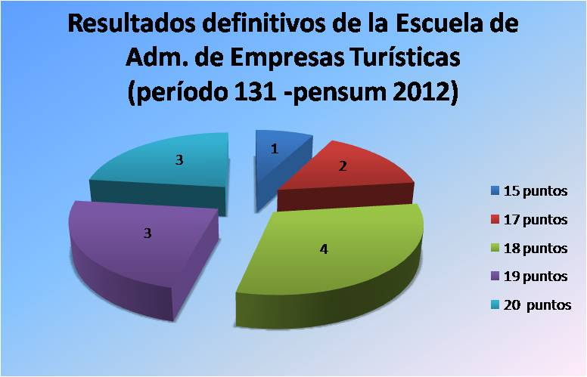
Pasantías Laborales Período 131 septiembre 2014 - enero 2015 (Pemsun 2012)
ESCUELA DE ADMINISTRACION DE EMPRESAS TURISTICAS
N° | C.I. | Apellidos | Nombres | Con. | Empresa | Ubicación | T Empre. | Cal. | 50% | T Acad. | Cal. | 25% | CIFP | Total
1 | 19,507,826 | BALENZANO F. | ANDREINA S. |  | Autolavado el pupo | Porlamar | Figueroa , Yubiri | 18 | 9 | CARPI,INMACULADA | 16 | 4 | 4 | 17
2 | 24,674,519 | PONCE D INNOCENZO | JOHANNA C |  | Iaturh | El Hatillo | Avendaño Manuel | 14 | 7 | ABASOLO MAITE | 18 | 4.5 | 5 | 16.5
3 | 20,977,815 | YANES T. | DABIELSY M. |  | VENTEL | Mariperez | Rodriguez , Alejandra | 14 | 7 | SILVA LUISA | 15 | 3.75 | 4 | 14.75
4 | 23,681,242 | DOMINGUEZ M. | ADRIANA |  | Corporación Nabata | Vizcaya | ASCANIO OSCAR | 20 | 10 | CARPI,INMACULADA | 20 | 5 | 5 | 20
5 | 20,652,219 | PEREZ O. | MEBERLHY V. |  | TIBURONES BBC C.A | San Antonio | Ñañez Marian | 18 | 9 | SILVA LUISA | 18 | 4.5 | 5 | 18.5
6 | 17,168,573 | NORIEGA A. | GORKA |  | I Trip Venezuela | Los Ruices | NASIF ELEA | 18 | 9 | DAVILA JOSE | 19 | 4.75 | 4 | 17.75
7 | 17,775,402 | SERFATY F. | JONATHAN S. | . | TOP Cruises | palos grandes | GAMBINO , MARIA | 20 | 10 | DIAZ ,ALEJANDRO | 20 | 5 | 5 | 20
8 | 21,378,253 | ALOISIO M. | MARIANNA |  | ELECTROEMBOBINADO MURO | Urb. Turumito | Meier Maria | 18 | 9 | CARPI,INMACULADA | 20 | 5 | 5 | 19
9 | 22,388,431 | JABER C. | SAHRAZAD M. | . | Ingenieria Guayana | el Centro | FERRERO JUDITH | 16 | 8 | IRIGOYEN,LORENA | 20 | 5 | 5 | 18
10 | 19,789,688 | MUÑOZ S. | RICARDO A. |  | VIAJE VERDE TOURS | Altamira | Hernandez , Oscar H | 18 | 9 | DIAZ ,ALEJANDRO | 20 | 5 | 5 | 19
11 | 20,491,285 | MARTI E. | TAHIO A. |  | INVERSIONES CARORGA,C.A | Las Mercedes | Amador Bernardino | 20 | 10 | RUIZ ,KOLDOBIKA | 20 | 5 | 5 | 20
12 | 20,934,019 | GALINDO L. | KRISTHOFER M. | , | LeMar Travel | La Boyera | Hernandez Leopoldo | 18 | 9 | ABASOLO MAITE | 16 | 4 | 5 | 18
13 | 20,365,355 | AMADO C. | GABRIELA A. |  | Sake | Terrazas del Club Hipico | Prado , fernando | 16 | 8 | CARPI,INMACULADA | 20 | 5 | 5 | 18
14 | 17,498,010 | APARICIO P. | ANTONIO L. |  | RET

